シングルプレイ画面
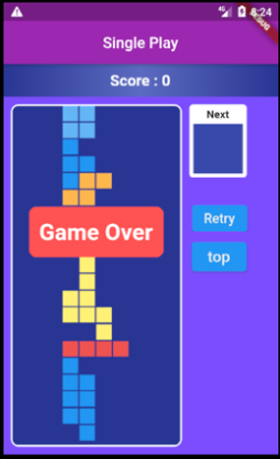
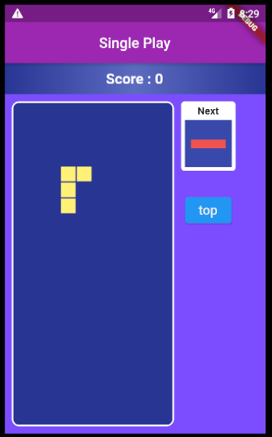
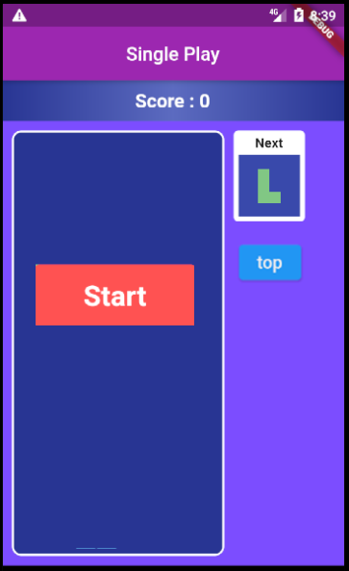

1
2
3
4
51
6
7

▼概要
 | ・シングルプレイ専用のゲーム画面

▼前提
 | ・横10コマ×縦20コマのゲームフィールドを設定する
 | ・ブロックが落ちる速度は、800ミリセックに設定する
 | ・以下の7種類のテトリミノを設定し、ランダムに落ちてくるブロックを生成する
 | ・1行（横10コマ）をそろえると、そろえた1行分のブロックが消えて、スコアが加算される

▼ゲームの開始と終了について
 | ・本画面遷移後、ゲームフィールドに『Start』を表示し、それを合図にゲームが開始する
 | ・ブロックが上まで溜まり、ゲームフィールドの枠外へと飛び出すとゲームオーバーになる
 | ・ゲームオーバーになると、ゲームフィールドに『Game Over』を表示し、ゲームが終了する

▼表示について
 | ・上部にスコアを表示、ブロックを消すごとにスコアを加算する
 | ・右上のNEXT表示に次に落ちてくるテトリミノを表示する
レイアウトデザイン修正課題
チケット 「後デザイン・文言等設計書修正事項」以下内容を詳細設計では反映
https://www.notion.so/51bc801a777f426d8cf2c021d22b98a6?d=9e2681bd2f594a2fbf2b3ead0ac184a6
 | ・左にテトリスのゲームフィールドを表示する

▼ログイン時の処理について
 | ・ゲームオーバー時にスコア情報をスコア情報テーブルに保存する

▼予測不可能なエラー
 | ・予測不可能なエラーが発生した場合、エラー画面（共通）に遷移する

▼利用可能権限
・アプリをインストールしている全ユーザ

画面レイアウト

 |  | ゲーム開始時 |  |  |  |  |  | ゲーム継続中 |  |  |  | ゲームオーバー時

8

9

10

 |  | ログイン時のみ
 |  | ・右上に共通ログアウトボタンを設置
11

定義

 | 画面項目定義
 | No |  | 項目名 |  | 項目区分 | 導出元 | 表示内容 |  | 表示形式 | 備考
 | 1 |  | スコア表示 |  | ラベル | score変数(int) | スコア |  | 9999999999 | 1行消しで3ポイント換算
 | 2 |  | ゲームフィールド |  | ラベル | - | ‐ |  | ‐ | テトリスのゲームフィールド
 | 3 |  | ネクストブロック表示 |  | ラベル |  | ‐ |  | ‐ | 次に出すブロックを表示
 | 4 |  | リトライ |  | ボタン | - | ‐ |  | ‐ | 常に活性化
 | 5 |  | トップ |  | ボタン | - | ‐ |  | ‐ | 常に活性化
 | 6 |  | スタート表示 |  | ラベル | - | ‐ |  | ‐ | ゲーム開始の合図として表示 数秒表示後、表示を非表示にしてゲーム開始
 | 7 |  | ゲームオーバー表示 |  | ラベル | - | ‐ |  | ‐ | ゲーム終了時に表示
 | 8 |  | 左移動 |  | ボタン | - | ‐ |  | ‐ | ゲームオーバー時以外は常に活性化
 | 9 |  | 右移動 |  | ボタン | - | ‐ |  | ‐ | ゲームオーバー時以外は常に活性化
 | 10 |  | 回転 |  | ボタン | - | ‐ |  | ‐ | ゲームオーバー時以外は常に活性化
 | 11 |  | ログアウト |  | ボタン | - | ‐ |  | ‐ | 【基本設計】画面設計書(処理設計) _共通処理.xlsx参照

 | アクション定義
 | No |  | 画面項目定義紐付け | 項目名 |  | 操作 |  |  |  |  | アクション
 | 1 |  | 4 | リトライ |  | ボタン押下時 |  |  |  |  | スコアとゲームフィールドをクリアして新たにゲームを開始する
 | 2 |  | 5 | トップ |  | ボタン押下時 |  |  |  |  | ログイン前：トップ画面へ遷移 ログイン後：ログイン後メニュー画面へ遷移
 | 3 |  | 8 | 左移動 |  | ボタン押下時 |  |  |  |  | ブロックを1コマ左に移動
 | 4 |  | 9 | 右移動 |  | ボタン押下時 |  |  |  |  | ブロックを1コマ右に移動
 | 5 |  | 10 | 回転 |  | ボタン押下時 |  |  |  |  | 時計回りで90度ブロックを回転させる
 | 6 |  | - | 左スワイプ |  | ゲームフィールド上で左にスワイプ |  |  |  |  | ブロックを1コマ左に移動
 | 7 |  | - | 右スワイプ |  | ゲームフィールド上で右にスワイプ |  |  |  |  | ブロックを1コマ右に移動
 | 8 |  | - | 回転 |  | ゲームフィールド上でタップ |  |  |  |  | 時計回りで90度ブロックを回転させる

